PD
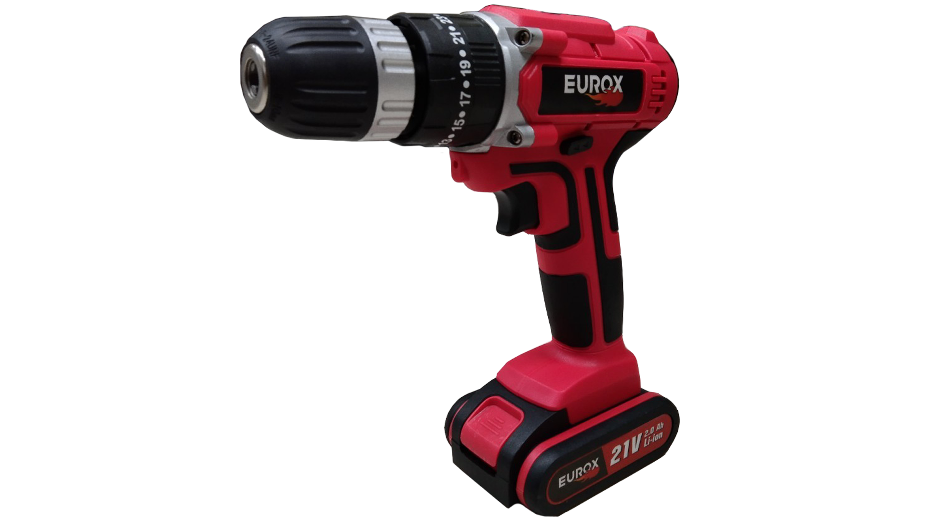
เลขที่ SKU : 30-119-060 วันที่ : 25/10/2023
1. ข้อมูลสินค้า |  |  |  | รูปสินค้า
ประเภท (กลุ่มหลัก) | เครื่องมือไฟฟ้าไร้สาย | ประเภท (กลุ่มรอง) | สว่านกระแทกไร้สาย
ชื่อภาษาไทย | สว่านกระแทกไร้สาย 21V. EUROX 2B(กล่องชุด) | ชื่อภาษาอังกฤษ | CORDLESS DRIVER DRILL 21V EUROX 2B
รหัสสินค้า | 30-119-060 | Barcode | 8859007711844
สถานะสินค้า | R | รหัสทีมขาย | MT1
รุ่น (Model) | 21V | ยี่ห้อ | EUROX
สีตัวสินค้า | ดำ-แดง | สีของบรรจุภัณฑ์ | ดำ
ทำจากวัสดุ | เหล็ก | ประเทศผู้ผลิต | PRC

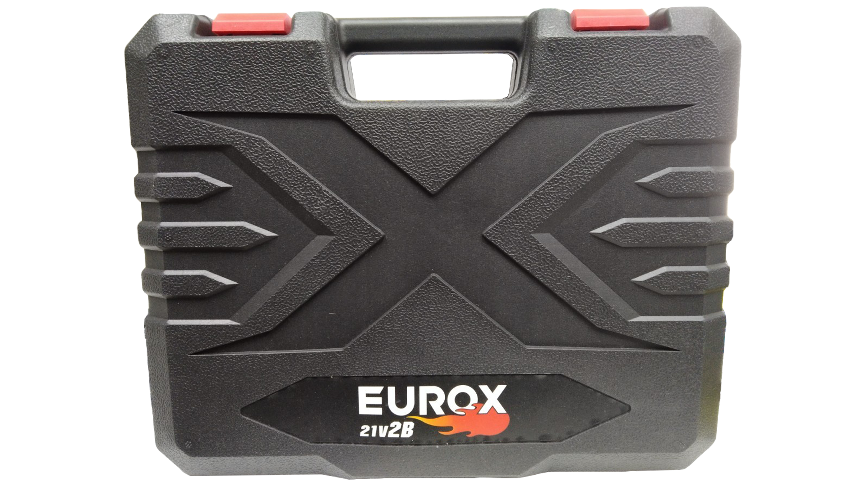
2. คุณสมบัติ
กำลังไฟฟ้า 21V ควมเร็วรอบ 0-1,650 รอบ/นาที |  | กำลังไฟฟ้า | 21 โวลต์ | รูปบรรจุภัณฑ์
แรงบิด | 25+1 ระดับ | ปรับความเร็ว | 2 ระดับ
การเจาะ | เจาะเหล็ก 10 มม. / เจาะไม้ 21 มม. / เจาะคอนกรีต 10 มม. | ชนิดแบตเตอรี่ | ลิเธียมไออน
ไฟส่อง | LED | ขนาดจับดอก | 10 มม.
ใช้งานต่อเนื่อง | 2

3. รายละเอียดบรรจุภัณฑ์
ขนาดสินค้า (ซม.) | 5.5x21x23.5 (ไม่รวมบรรจุภัณฑ์) | น้ำหนักสินค้า (กก.) | 1.21 (ไม่รวมบรรจุภัณฑ์)
ขนาดกล่อง 1 (ซม.) | 7.5x30.5x24 | ขนาดบรรจุ (กล่อง) | 1 ชุด
ขนาดกล่อง 2 (ซม.)
 |  | น้ำหนักรวมสินค้า (กก.) | 2.47 | อุปกรณ์ภายในกล่อง
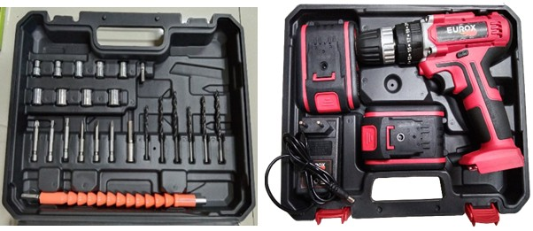
บาร์โค้ดกล่อง | 8859007711844 | ขนาดลัง (ซม.) | 30x27x27
ขนาดบรรจุ (ลัง) | 5 | น้ำหนักลังรวมสินค้า (กก.)

4. อุปกรณ์ภายในกล่อง
1.บล็อค 6 เหลี่ยม 2.ชุดดอกไขควงแกนสั้น 3.ดอกไขควง 4.ดอกสว่าน5.ปลั๊กชาร์จไฟฟ้า 6.ใบรับประกัน3เดือน 7.คู่มือการใช้งาน 8.ที่ชาร์จแบบเสียบ 9.แบตเตอรี่ 2 ก้อน 10.ข้อต่ออ่อน

5. วิธีการใช้งาน
ใช้สำหรับเจาะปูน เจาะไม้ เจาะคอนกรีต


6. จุดเด่น จุดขาย ของสินค้า |  |  |  | รูปลังสินค้า
- แบตเตอรี่ 2 ก้อน - สามารถเจาะ ไม้/เหล็ก/คอนกรีต - ขนาดกะทัดรัด ใช้ในที่แคบๆได้ - ระบบเกียร์ทด ช่วยเพิ่มกำลังบิด - ปรับระดับแรงบิดได้ถึง 26 ระดับ - มีไฟ LED ส่องสว่านขณะทำงานในที่มืด

7. การรับประกัน
ระยะเวลารับประกัน (เดือน) | 6 ระบุ แบตเตอรี่
ประเภทการรับประกัน | -
เงื่อนไขการรับประกัน | การรับประกันนี้ไม่รวมการชำรุดของวัสดุสิ้นเปลือง อุปกรณ์เสริม ของแถมในชุด

8. ข้อมูล สคบ.
ชื่อสินค้า | สว่านกระแทกไร้สาย 21V. EUROX 2B(กล่องชุด)
ผลิตจากประเทศ | PRC |  |  | รูป Barcode

จัดจำหน่ายโดย | บริษัท คิงบางกอก อินเตอร์เทรด จำกัด
 | 541,543,545 ซอย 39/1 แขวงท่าแร้ง เขตบางเขน กรุงเทพมหานคร 10220
 | เลขประจำตัวผู้เสียภาษี: 0105545012035 สำนักงานใหญ่ | โทรศัพท์: 02-509-3850 | โทรสาร: 02-509-3856
บรรจุ | 1 ตัว/กล่อง
วิธีการใช้ | ใช้สำหรับเจาะปูน เจาะไม้ เจาะคอนกรีต
คำเตือน | ขณะใช้งานหรือเลิกใช้งาน ควรเก็บอุปกรณ์ให้พ้นมือเด็กเพื่อความปลอดภัย
ราคา | ระบุ ณ จุดขาย
วันที่ผลิต

9. ข้อควรระวัง
คำเตือน | ขณะใช้งานหรือเลิกใช้งาน ควรเก็บอุปกรณ์ให้พ้นมือเด็กเพื่อความปลอดภัย
ข้อแนะนำในการใช้งาน | ห้ามใช้งานผิดประเภท

